Hárok1
Obec Bziny |  |  | 2016

Majetok netto: 869278 EUR

Bežné príjmy: 231084 EUR

Kapitálové príjmy: 353732 EUR

výpočet ceny podľa požiadaviek Usmernenia a podľa plánu auditu

40 hod | cena/hod | 25

majetok netto |  | 869,278
bežné príjmy |  | 231,084
kapitálové príjmy |  | 353,732
spolu |  | 1,454,094 | 1,100,362

po zohľadnení jednorázových kapitálových príjmov

spolu |  | 1,100,362
 |  | EUR
cena |  | 1000
zľava 20% |  | 200
cena za audit |  | 800
overenie VS |  | 100
spolu |  | 900

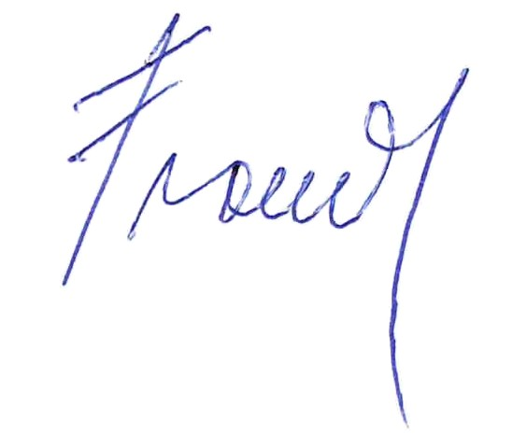
Horná Lehota, 08. 10. 2017

Vypracoval: Ing. Franeková

